测试截图
用例编号 | 用例名称 | 结论 / 实际结果 | 截图
T01 | 字段维护 → 新增取值字段 →「类型」下拉应出现「岗位」 | 【通过】 条件矩阵 →「xy矩阵--岗位数据字段」卡片悬停 →「字段维护」→ 点「+此区域用于添加取值字段」→ 打开该行「类型」下拉，读到选项 = ['人员\n岗位', '人员', '人员', '岗位', '岗位']（宽 2400 视口下）；其中含「岗位」。同页接口 /api/bs/hrm/matrix2/config/typeList 的 valueTypeList 也含 position（见 T04），界面与接口一致。 | 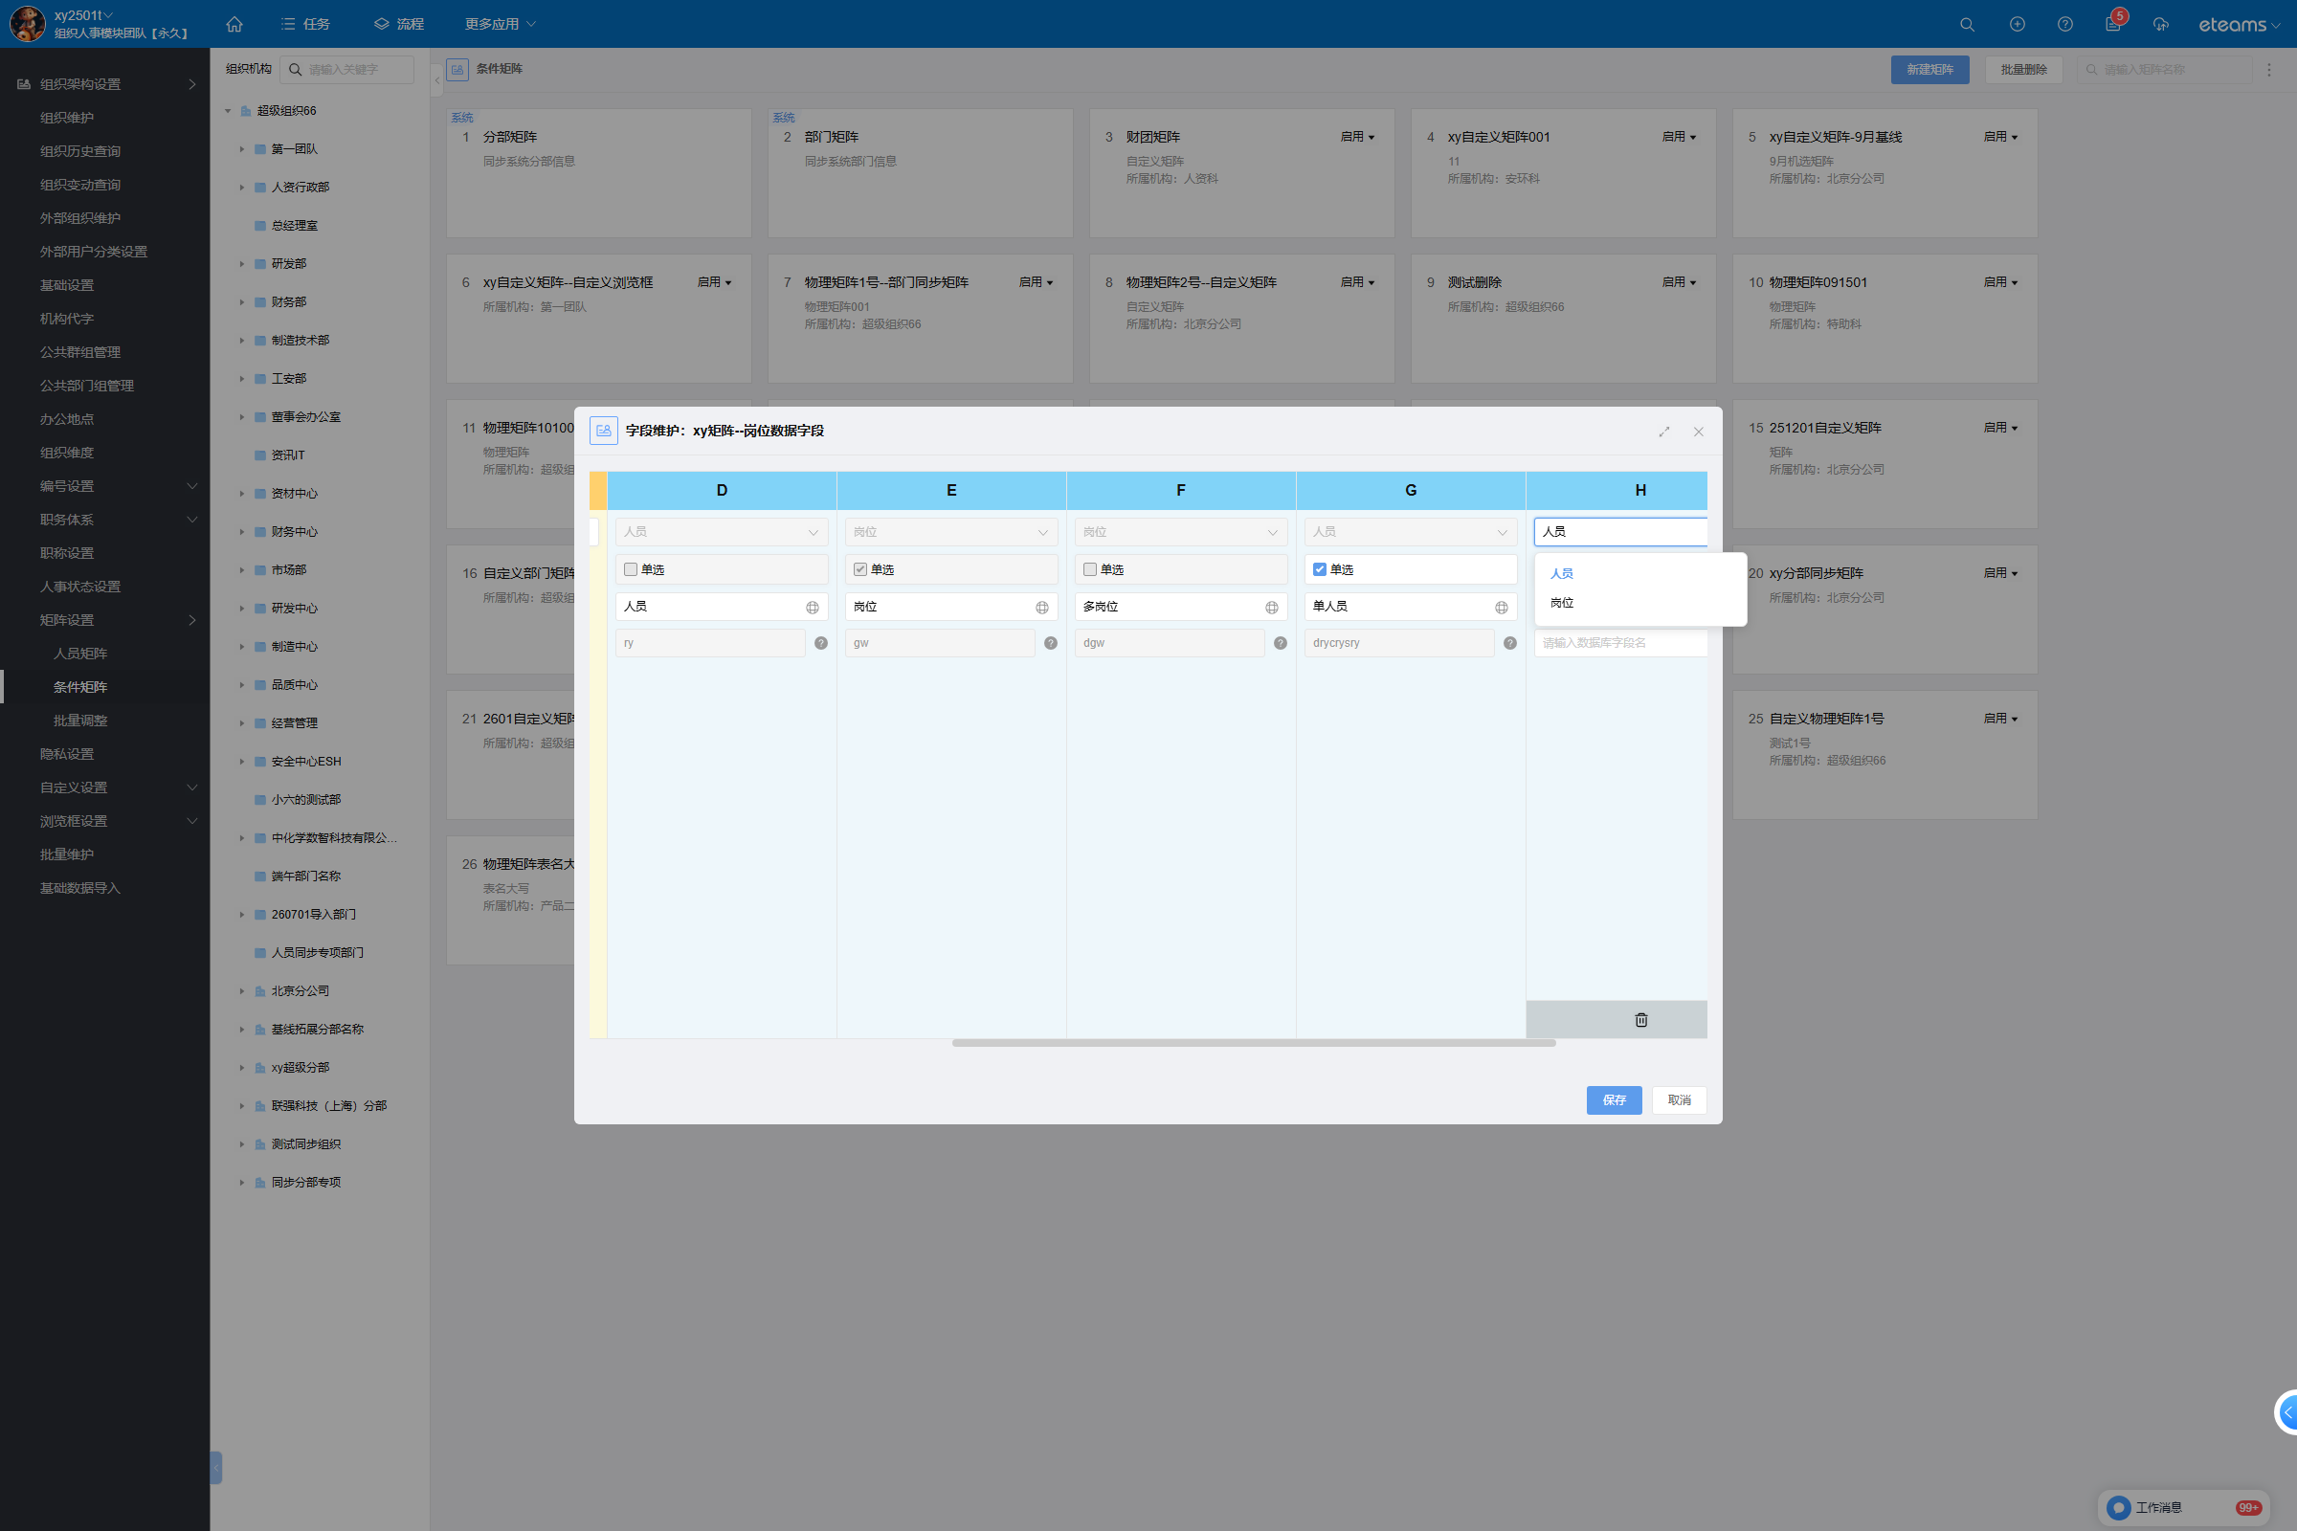
 |  |  | 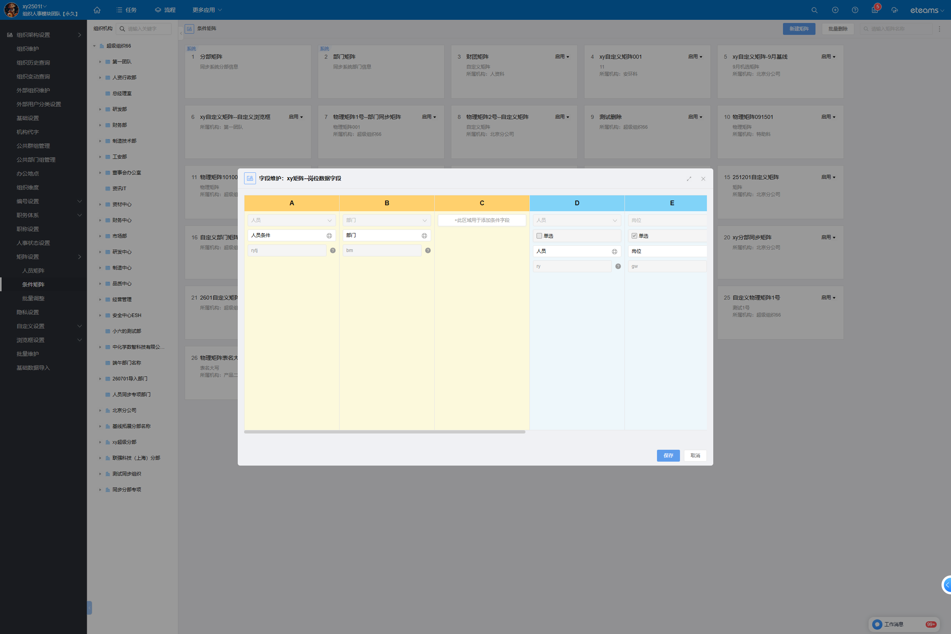
T02 | 同一「类型」下拉仍应含「人员」（resource 无条件加入） | 【通过】 同一「类型」下拉选项 = ['人员\n岗位', '人员', '人员', '岗位', '岗位']，仍含「人员」；接口层四类矩阵 valueTypeList 均含 resource（{'0': ['resource', 'position'], '1': ['resource', 'position'], '2': ['resource', 'position'], '3': ['resource', 'position']}）。
T03 | MATRIX_ROLE_SHOW 关闭时不得出现「角色」 | 【通过】 本租户 MATRIX_ROLE_SHOW 关闭：四类矩阵 valueTypeList = {'0': ['resource', 'position'], '1': ['resource', 'position'], '2': ['resource', 'position'], '3': ['resource', 'position']}，均只有 resource 与 position、无 role；字段维护「类型」下拉读到 ['人员\n岗位', '人员', '人员', '岗位', '岗位']，亦无「角色」。
T04 | 四类矩阵（matrixType=0/1/2/3）的 valueTypeList 均应含 position | 【通过】 POST /api/bs/hrm/matrix2/config/typeList（matrixType=0/1/2/3）返回 valueTypeList = {'0': ['resource', 'position'], '1': ['resource', 'position'], '2': ['resource', 'position'], '3': ['resource', 'position']}，四者均含 position。 | （无截图）
T05 | 条件侧 conditionTypeList 不应受取值侧改造影响（回归） | 【通过】 matrixType=2 的 conditionTypeList = ['resource', 'department', 'subcompany', 'position', 'customer', 'project', 'customBrowser']；matrixType=3 = ['resource', 'department', 'subcompany', 'position', 'customer', 'project', 'customBrowser']，均为 resource/department/subcompany/position/customer/project/customBrowser 7 种，与改造前一致。 | （无截图）
T06 | config/detail 应含 type=position 的取值字段（单选 + 多选）且已持久化 | 【通过】 GET /api/bs/hrm/matrix2/config/detail?id=1318619423054061569&matrixType=2 的 valueConfigList = [['人员', 'resource', '1318619435955740674', 0], ['岗位', 'position', '1318619474726772736', 1], ['多岗位', 'position', '1318619500446244864', 0], ['单人员', 'resource', '1318627175678631936', 1]]（名称, 类型, id, singleType）；其中 type=position 的取值字段 2 个：单选「岗位」(singleType=1)、多选「多岗位」(singleType=0)；人员侧仍为 resource，角色字段不存在。 | （无截图）
T07 | data/page 中岗位取值列单元格应以岗位实体（_entityType=position）渲染 | 【通过】 POST /api/bs/hrm/matrix2/data/page 回显中：岗位列(1318619474726772736)与多岗位列(1318619500446244864)的单元格 _entityType 均为 position；人员列(1318619435955740674)为 user、部门列为 dept。数据页表头 = ['人员条件','部门','人员','岗位','多岗位','单人员']，岗位列显示的是岗位名称。 | 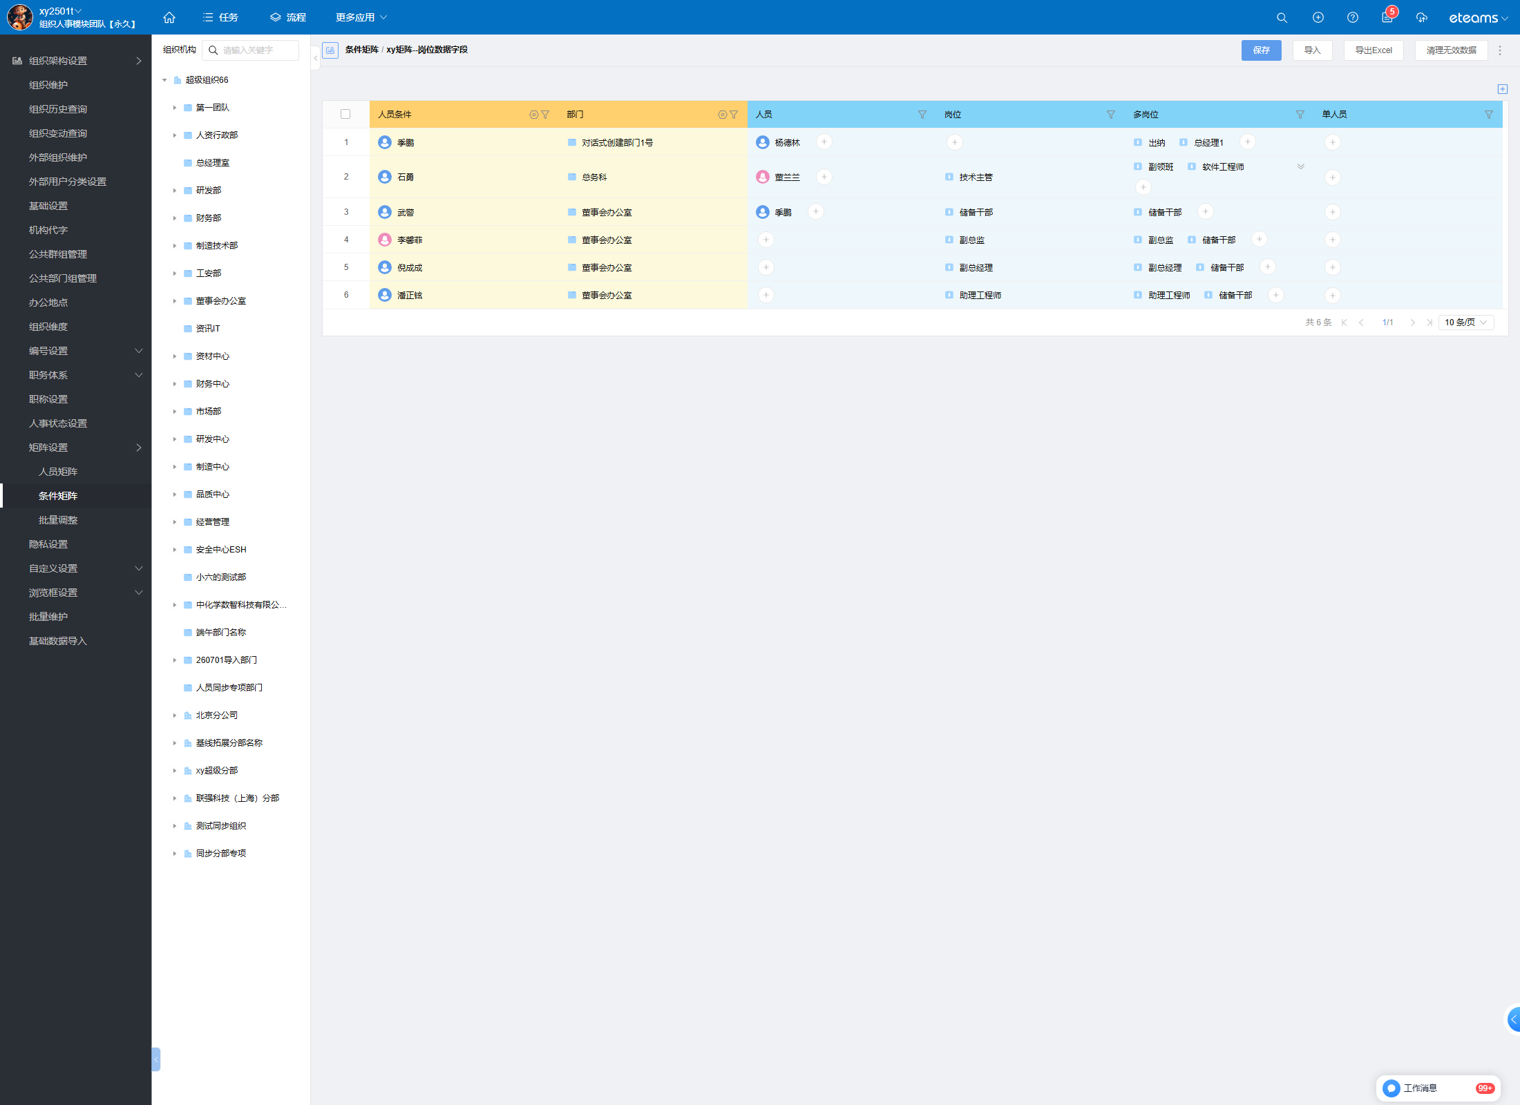
T08 | 矩阵数据页行数与 data/page 的 total 一致 | 【通过】 data/page 返回 total=6、6 行，页面「共 6 条」一致；6 行数据的条件列（人员条件/部门）与四个取值列均有已录入值（部分单元格为空属正常业务数据）。
T09 | 岗位取值字段的查询结果应是展开后的人员 id，且与该岗位下人员集合完全一致 | 【通过】 条件=部门[董事会办公室] 时，单选「岗位」字段（singleType=1）经 queryMatrixValueList 等价通路（/api/hrm/api/checkApi → HrmRestFullController.queryMatrixInfo）返回 14 个 relateId：['1170281594951352323', '1170281685187608609', '1170281702526861344', '1170281741064126468', '1170281779836272644', '1170281788224880682', '1170281543495630864', '1170281543495630892', '1170281543495630924', '1170281766959759409', '1170281783955079202', '1170281887059460100', '1170281973118189604', '1170281977236996132']；① 与矩阵中所存岗位 id ['1170281530619117586', '1170281543495630853', '1170281543495630888', '1170281766959759398'] 无交集 → 返回的是人员 id 而非岗位 id；② 用 queryEmployee 反查这 14 人的 position 字段，全部落在所存岗位集合内；③ 与独立来源 queryEmployee(positionList=所存岗位) 的 14 人集合完全一致。三断言全过。 | 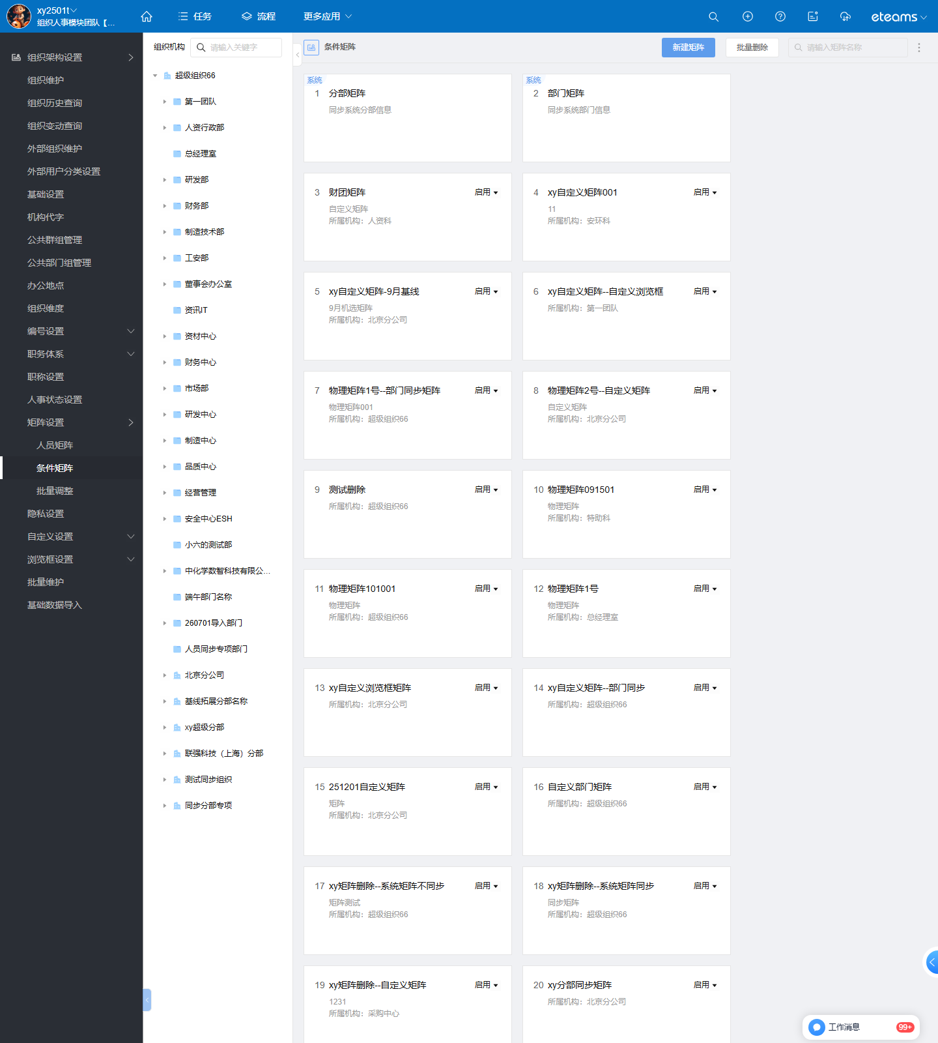
T10 | 多选（多岗位）取值字段同样应展开为人员集合 | 【通过】 同一条件下多选「多岗位」字段返回 14 个 relateId：['1170281594951352323', '1170281685187608609', '1170281702526861344', '1170281741064126468', '1170281779836272644', '1170281788224880682', '1170281543495630864', '1170281543495630892', '1170281543495630924', '1170281766959759409', '1170281783955079202', '1170281887059460100', '1170281973118189604', '1170281977236996132']；与所存岗位 id ['1170281530619117586', '1170281543495630853', '1170281543495630888', '1170281766959759398'] 无交集；反查人员 position 全部落在所存岗位内；与独立来源的 14 人集合完全一致（4 个岗位去重后的人）。 | （无截图）
T11 | 人员(resource)取值应原样返回，不被二次转换 | 【通过】 同一条件下人员取值字段返回 relateId=['1170281762673180672']，与矩阵该条件下所存人员 ['1170281762673180672'] 完全一致，未发生二次转换。 | （无截图）
T12 | 角色开关关闭、岗位开关打开时，取值转换链路仍应启用 | 【通过】 本租户 MATRIX_ROLE_SHOW 关闭（valueTypeList 无 role）、MATRIX_POSITION_SHOW 开启（含 position）；岗位取值仍被展开为 14 个人员 —— 证明 isUserConversionOpen 已并入岗位开关，这正是新旧逻辑的关键区分场景。 | （无截图）
T13 | 岗位取值单元格为空时应返回空集合，不报错、不返回岗位 id | 【通过】 条件=部门[对话式创建部门1号]（该条件下岗位/多岗位取值单元格为空）时，查询返回 = []（空集合），未报错、未把空值当岗位 id 返回。 | （无截图）
T14 | 点击岗位取值单元格应打开「岗位」联想层（而非人员联想层） | 【通过】 点击数据页「岗位」列的取值单元格（值=技术主管）后，浏览器实际发出的请求 = POST /api/hrm/common/browser/associate/position、POST /api/hrm/common/browser/complete/position；对照：点击部门列为 /browser/associate/department、人员列为 /browser/associate/resource。 | 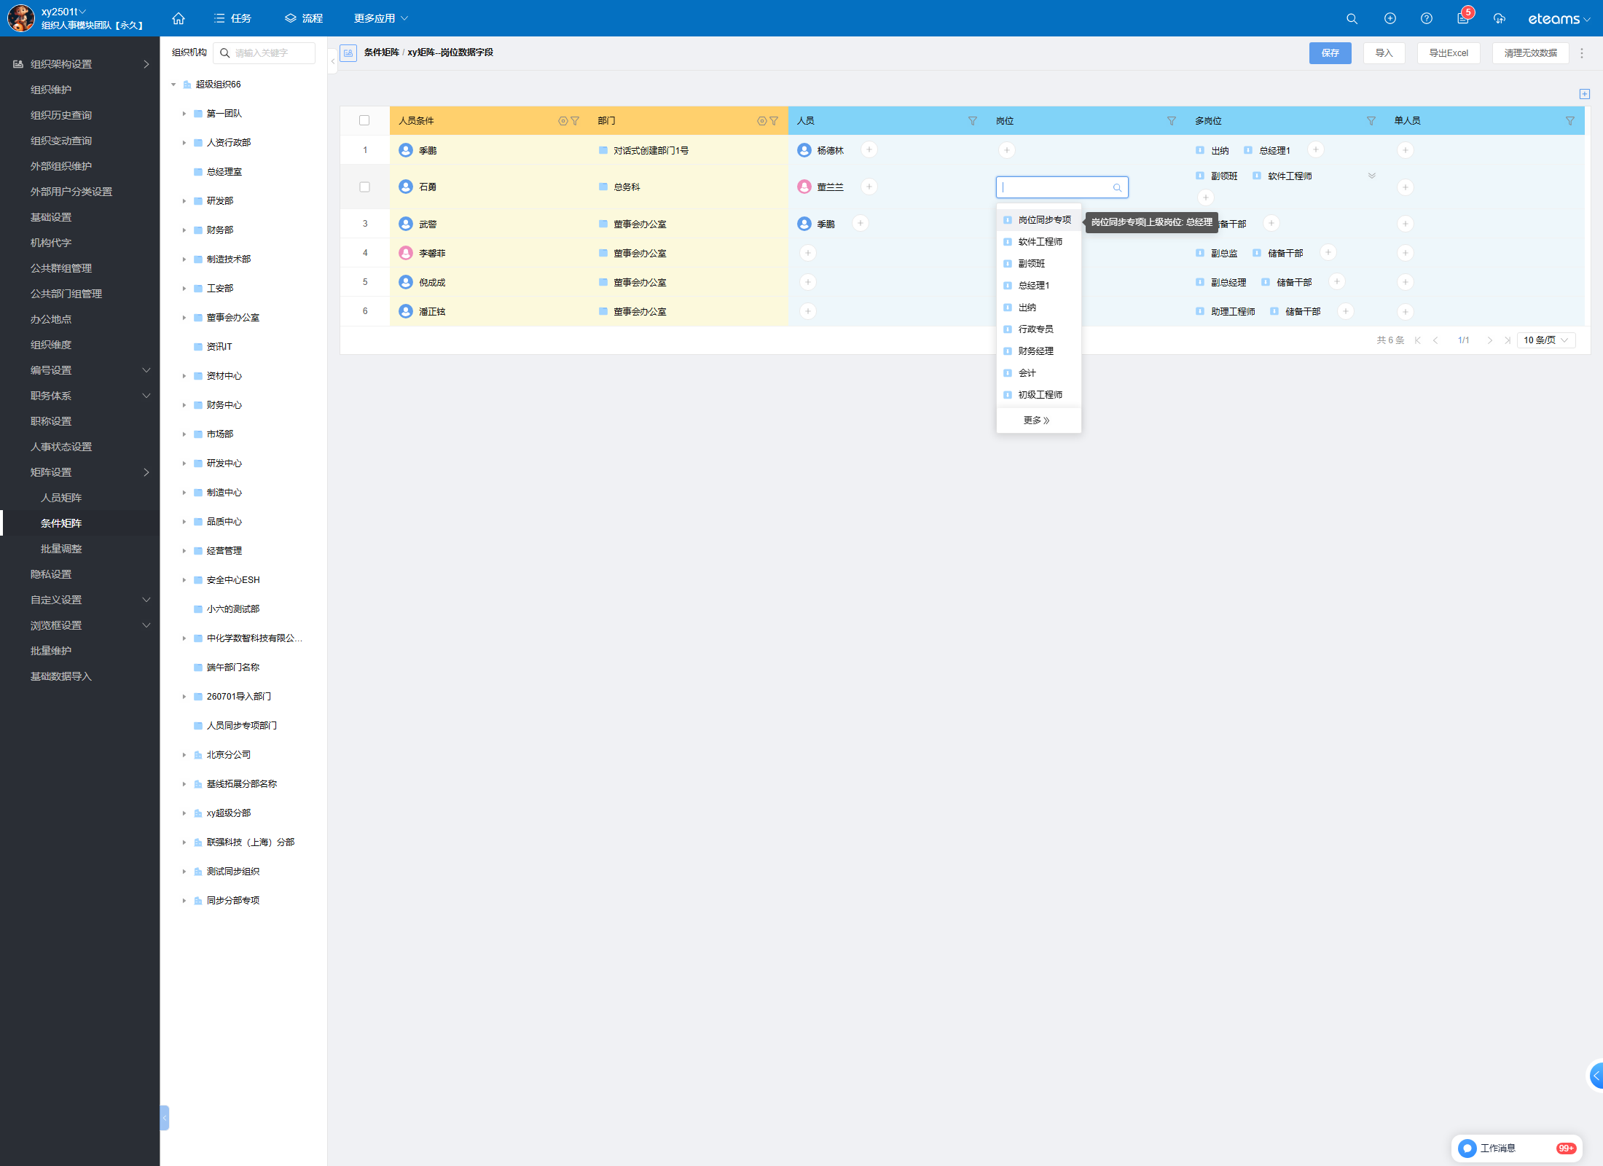
T15 | 岗位取值列导出 Excel 应为岗位名称，且不得泄漏内部 id | 【通过】 导出文件 xy矩阵--岗位数据字段_20260924113338.xlsx（4114 bytes，耗时约 1790220836 秒内完成轮询）；表头 = ['人员条件', '部门', '人员', '岗位', '多岗位', '单人员']；岗位列取值样例 = ['出纳,总经理1', '技术主管', '副领班,软件工程师,岗位同步专项', '储备干部', '储备干部', '副总监']（导出的是**配置视图的岗位名称**）；对 xlsx 做 XML 级 \d{15,} 全文检索泄漏 = 零命中；导出数据行数 6 与 data/page total=6 一致 | 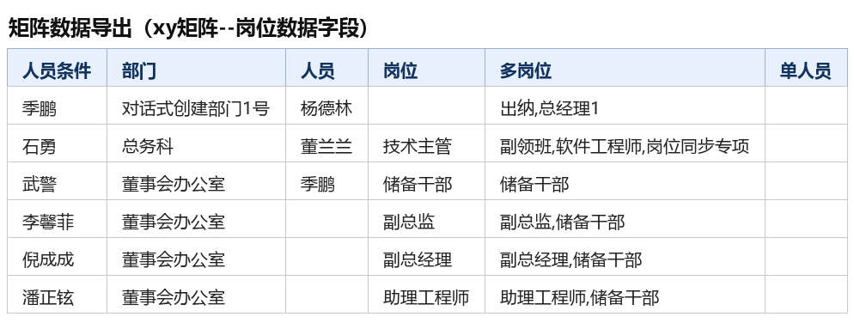
 |  |  | 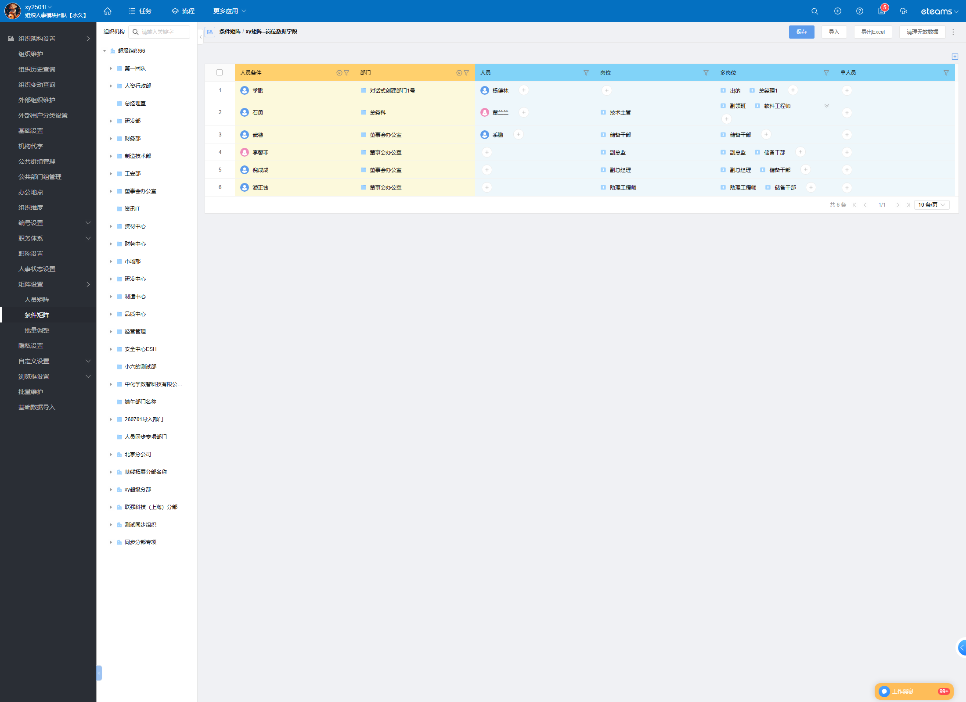
T16 | 被测环境缺少开放平台模块，取值查询的调用通路与线上不同 | 【待确认】 本环境 POST /api/hrm/restful/queryMatrixValueList 与 /sapi/hrm/restful/* 全部返回 404（开放平台模块未部署）；本次改用同进程内的「接口检测」泛化通路 POST /api/hrm/api/checkApi（cmd=HrmTest_hrmRestFullController，按 methodName 反射调用 HrmRestFullController.queryMatrixInfo / queryEmployee），执行的是同一段控制器代码、同一租户上下文，业务逻辑等价。结论待开发/环境管理员确认该环境是否补装开放平台模块后按原路径复测。 | （无截图）
T17 | 导入模板中岗位列的批注应给出填写说明 | 【待确认】 数据页「导入」→ 下载模板（xy矩阵--岗位数据字段 导入模板_20260924114209.xlsx）后，逐列读批注：人员条件列/部门列/人员列/单人员列均有批注，而「岗位」「多岗位」两列批注为空：{}。对照 develop 源码（该批注代码就位于 importTemplateExport 内，即 /api/bs/hrm/matrix2/data/importTemplate 的实际执行路径），应输出岗位批注 —— 实测为空，说明**本环境部署版本未包含提交 ^44d76565**，属环境部署滞后；待该环境重新部署后复测（不宜记为功能缺陷）。 | 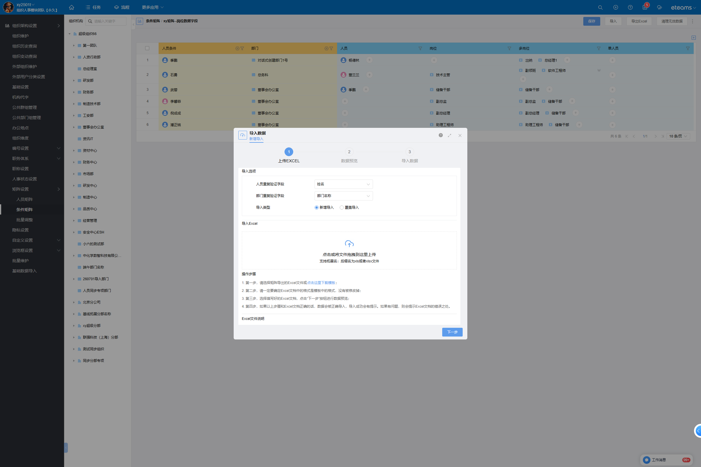
T18 | Excel 导入的岗位取值单元格应被解析为岗位实体并落库 | 【通过】 导入 1 行（条件：人员=客户名、部门=总务科；取值：人员=客户名、岗位=行政专员、多岗位=行政专员,财务经理、单人员=客户名）→ 向导第 3 步显示「已导入数据条数：1，失败数据条数：0」（['导入数据 | 新增导入 | 上传EXCEL | 数据预览 | 3 | 导入数据 | | 数据导入完成 | | 已导入数据条数：1，失败数据条数： 0 |...）；data/page total 6→7，新增行 id=1318652627471392769，「岗位」列 = [{"id": "1170279756684419130", "name": "行政专员", "_entityType": "position", "icon": "Icon-post02", "tenantKey": "txgjl2wvcw", "type": "position", "delete": false}]（_entityType=position）=True；「多岗位」列 = [{"id": "1170279756684419130", "name": "行政专员", "_entityType": "position", "icon": "Icon-post02", "tenantKey": "txgjl2wvcw", "type": "position", "delete": false}, {"id": "1170279761172324363", "name": "财务经理", "_entityType": "position", "icon": "Icon-post02", "tenantKey": "txgjl2wvcw", "type": "position", "delete": false}]（2 个岗位、均 position）=True；「人员」列 = [{"id": "1170281758218829864", "name": "客户名", "avatar": {"previewPath": "/api/file/preview?type=redirect&imgFormat=small&fileId=", "appPreviewPath": "/api/app/file/preview?type=redirect&imgFormat=small&fileId=", "name": "客户名", "gender": "male", "userId": "1170281758218829864"}, "_entityType": "user", "tenantKey": "txgjl2wvcw", "type": "resource", "statusCode": "normal", "delete": false}]=True；条件列解析正常=True。即导入的岗位名被解析成岗位实体（而非原样文本），handlePositionExcelContent 生效 | 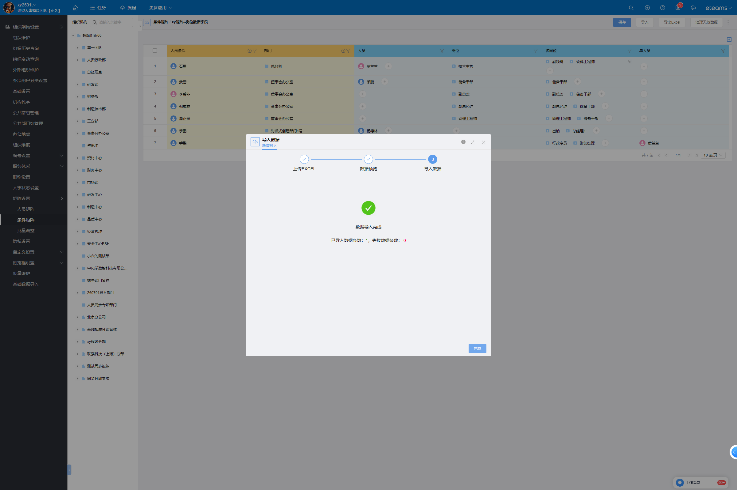
 |  |  | 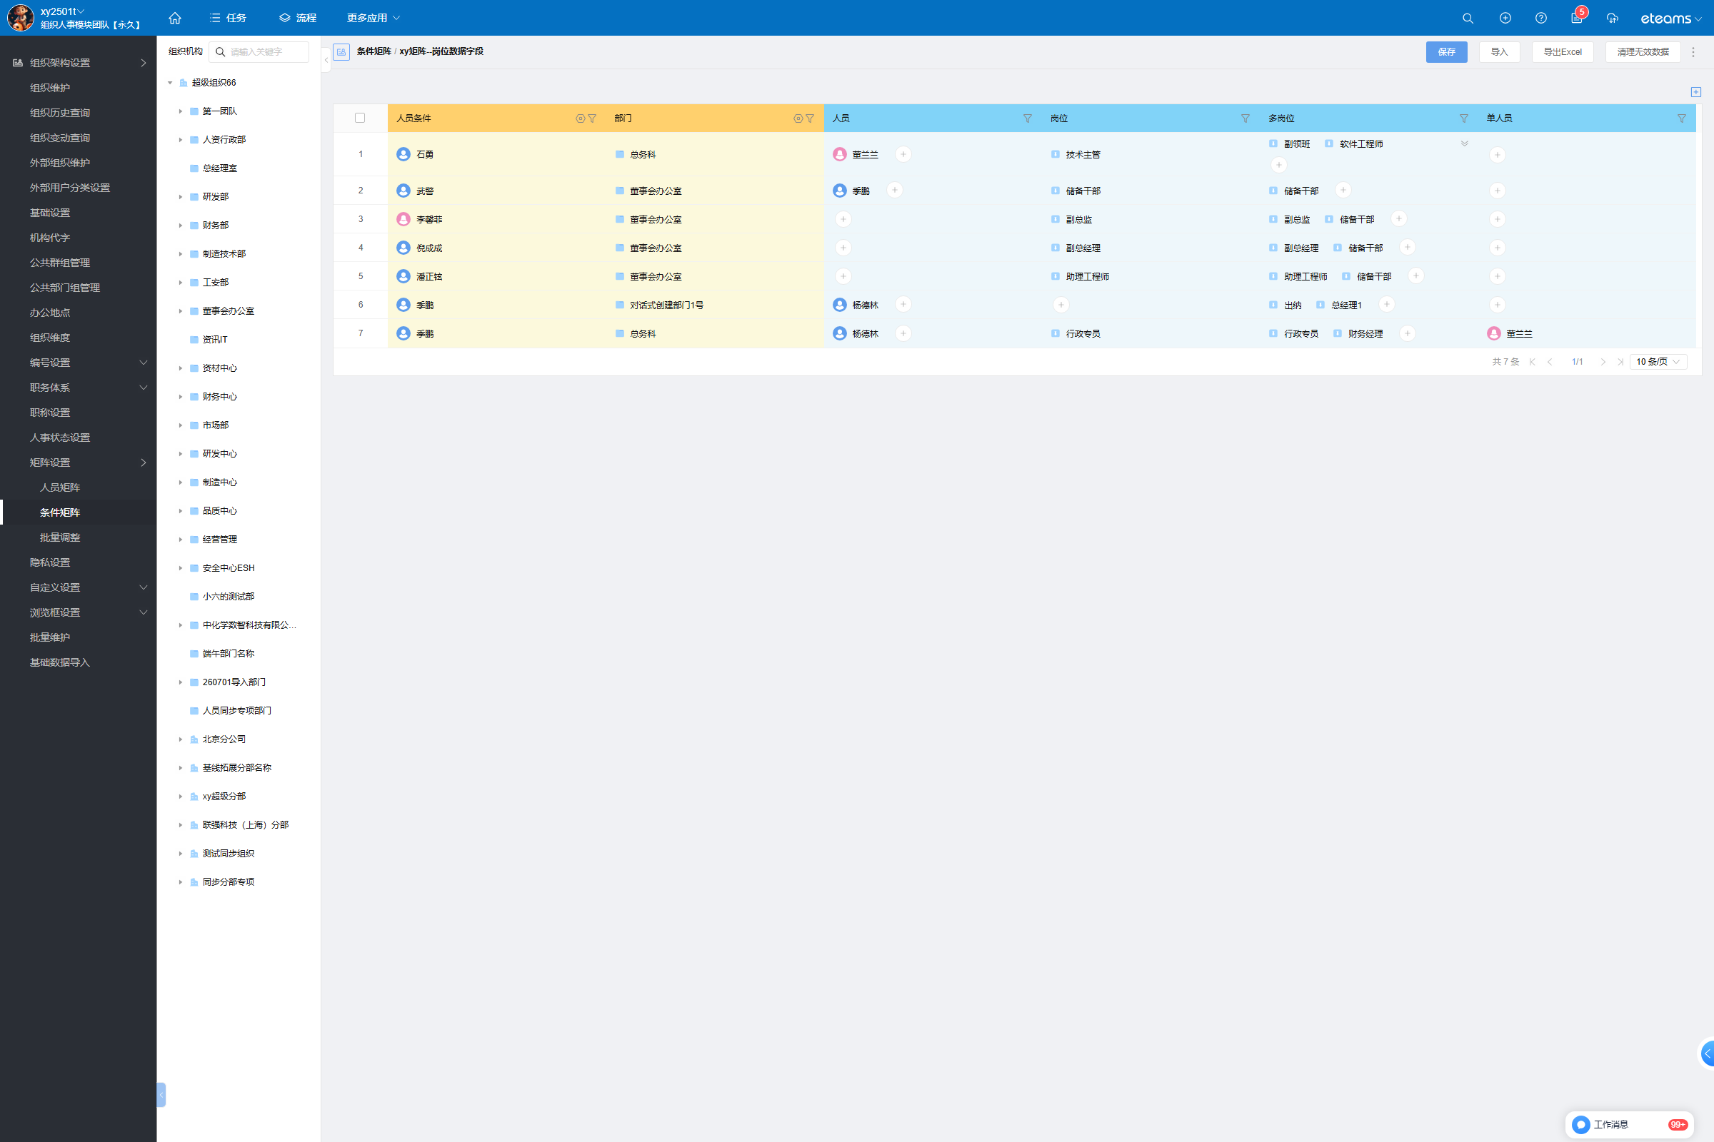
T19 | 岗位名不存在时应报错且不写入脏数据 | 【待确认】 岗位列填「不存在的岗位XYZ」（合法岗位名对照组=行政专员，见 T18）后：向导第 3 步返回「已导入数据条数：0，失败数据条数：1，下载失败数据」，data/page 未新增该行（脏数据未入库）；本轮未能取到该次失败的失败数据文件批注，故「错误提示是否指向岗位列」尚未取证，记为待确认。注：条件列的取值受「可维护范围」限制——用矩阵中未出现过的条件值（客户名/项目管理部）时，失败文件批注为「人员 客户名 不存在；部门 项目管理部 不存在；」，换成矩阵存量条件值（客户名/总务科）后同一模板即导入成功，该现象与本次改动无关。 | 
T20 | 新增导入不应改动矩阵既有数据行 | 【通过】 以 id 全集做差集判定：导入前 6 行（id 稳定），导入后 total=7、新增行 1 条，其余 6 行 id 与各列取值均未变化；用例结束按 id 精确删除新增行，矩阵回到 6 行。

